Modelo Ficha Técnica
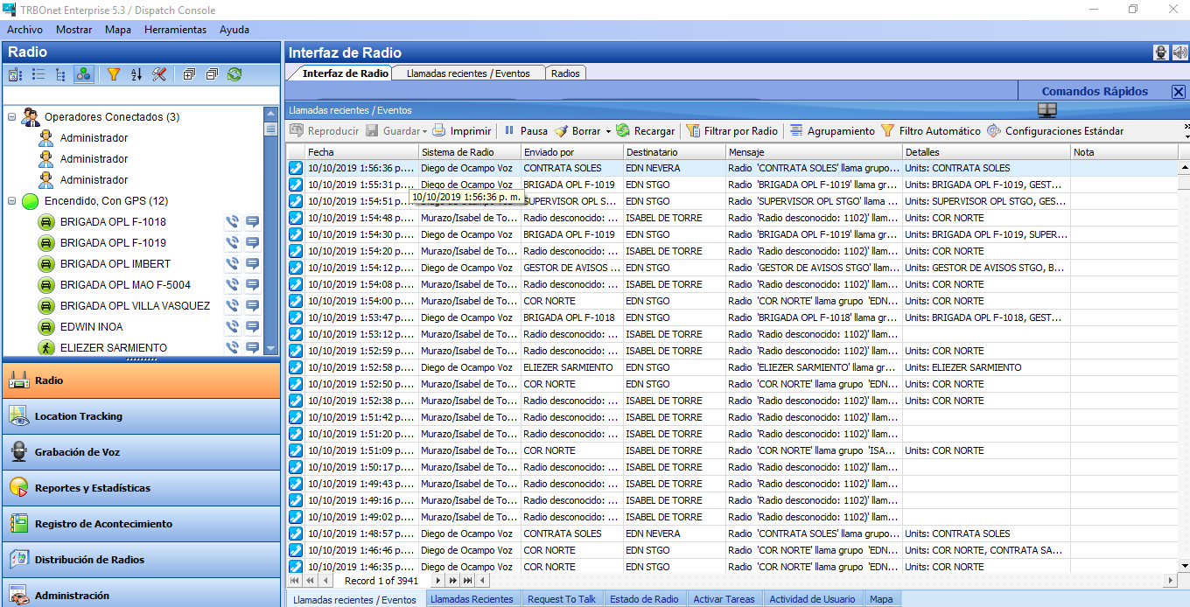 PLANILLA DE DATOS GARANTIZADOS

SOPORTE TRBONET ENTERPRISE |  |  |  |  | CODIGO | 2004627
 |  |  |  |  | FECHA REVISION | 2019-10-10
 |  |  |  |  | AREA ESPECIALISTA: Gerencia de Comunicaciones

DESCRIPCION SAP:
ITEM | DATOS | UNIDAD | PEDIDO | OFRECIDO |  | COMENTARIO
1 | Empresa proveedora | …. | (*)
2 | Fabricante | …. | (*)
3 | Marca | …. | (**)
4 | Modelo | …. | (*)
5 | País de origen | …. | (*)
6 | Norma de fabricación y ensayos | …. | N/A
7 | Embalaje |  | N/A
8 | Garantía
9 | Soporte trbonet enterprise
10 | Tiempo de suscripciones, soporte y actualizaciones de Trbonet enterprise | Años | 1
11 | Codigo referencia |  | V1010
12 | Cantidad de licencia |  | 1
13 | Foto de referencia |  | ver anexo
14
15
16

17
18
21
(*) A indicar por el oferente
(**) Timbrado en el material en alto o bajo relieve

 |  |  |  |  | ……………………………………………….
 |  |  |  |  | Fecha de la oferta
 | ………………………………………….
 | Joel Ant Sánchez Polo |  |  |  | ……………………………………………….
 | Enc Mant Comunicaciones |  |  |  | Nombre y firma del oferente
COMENTARIOS:
1- Este material cumplirá con todas las indicaciones detalladas en la especificación técnica correspondiente. 2- En caso de haber una solicitud adicional por parte de La Distribuidora o que el Fabricante entienda deba entregar información adicional, para la correcta evaluación de la propuesta, se deberá hacer por escrito y ser anexado a esta planilla de Datos Garantizados.

Modelo Embalaje
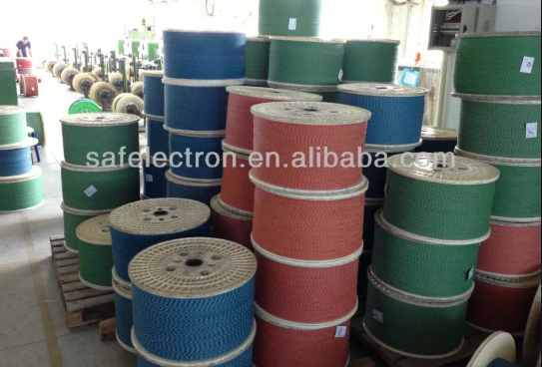
ESPECIFICACIONES DE EMBALAJE

REQUERIMIENTOS PARA EL EMBALAJE:
1. El cable debe venir en su carrete.

IMAGENES DE REFERENCIA:

